24082026
Aula 3 - Atividade [Análise e Projeto de Algoritmos]
Nome(s): | Gustavo Ribeiro Schwert

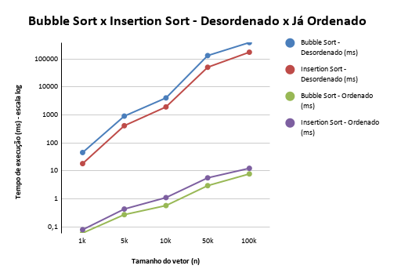
Bubble Sort |  | Bubble Sort - Ordenado |  | Graficos
Tamanho | Tempo de Execução | Tamanho | Tempo de Execução
1k | 45.390ms | 1k | 0,060ms
5k | 909,131ms | 5k | 0,273ms
10k | 4065,843ms | 10k | 0,576ms
50k | 132360,572ms | 50k | 2,968ms
100k | 387365,032ms | 100k | 7,807ms
500k | Excedeu 600000ms | 500k | Des Excedeu 600k ms
1000k | Excedeu 600000ms | 1000k | Des Excedeu 600k ms

Insertion Sort |  | Insertion Sort - Ordenado
Tamanho | Tempo de Execução | Tamanho | Tempo de Execução
1k | 18,236ms | 1k | 0,079ms
5k | 412,320ms | 5k | 0,433ms
10k | 1934,201ms | 10k | 1,110ms
50k | 50666,336ms | 50k | 5,643ms
100k | 174926,814ms | 100k | 12,392ms
500k | Excedeu 600000ms | 500k | Des Excedeu 600k ms
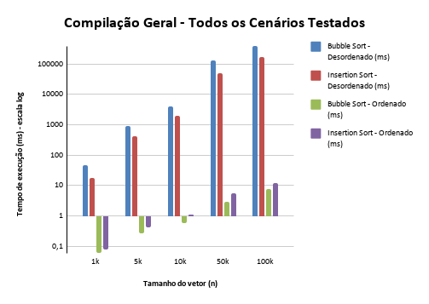
1000k | Excedeu 600000ms | 1000k | Des Excedeu 600k ms

